상품제안서
업싸이클 하트키링 | 상품코드: F19624

 |  |  |  |  |  |  | 02-412-0044 | www.easy1.co.kr
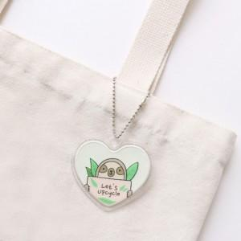 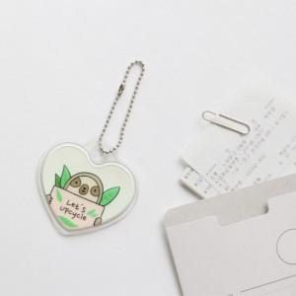

【상세/제작정보】

【인쇄/포장옵션】 | 풀칼라 / 포장불가능

【공급단가】 | 수량 | 200~ | 500~ | 1,000~ | 3,000~ | 5,000~
*VAT별도 | 단가 | 3,350원 | 3,120원 | 3,000원 | 2,880원 | 2,800원

【상품 URL】 | http://www.easy1.co.kr/src/goods_detail.php?gdno=19624

